Hoja1
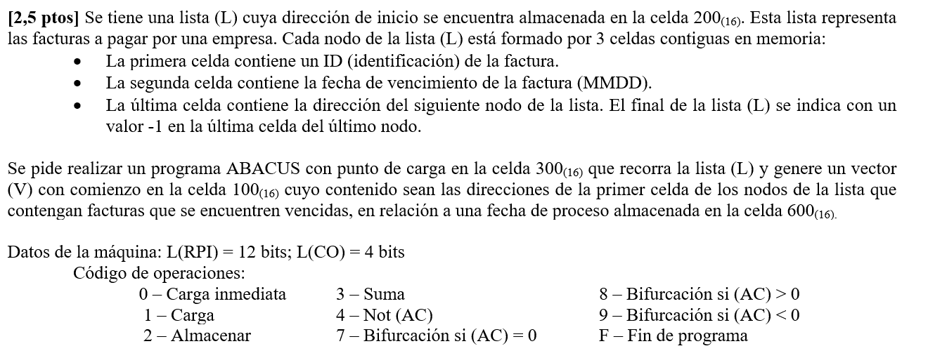

Dir | Con | Datos

2FA | 2 | 2
2FB | 0100 | Ptro Vector
2FC | 0001 | 1
2FE | FFFF | -1
2FD | 2000 | Aux Almac
2FF | 1000 | Aux Carga

300 | 1200
301 | 931C
302 | 32FC
303 | 32FF
304 | 2305
305 | CCCC
306 | 4CCC
307 | 32FC
308 | 3600
309 | 8312
30A | 1200
30B | 32FA
30C | 32FF
30D | 230E
30E | CCCC
30F | 2200
310 | 0000
311 | 7300
312 | 12FB
313 | 32FD
314 | 2316
315 | 1200
316 | CCCC
317 | 12FB
318 | 32FC
319 | 22FB
31A | 0000
31B | 730A
31C | FFFF
31D
31E
31F

